Tableau
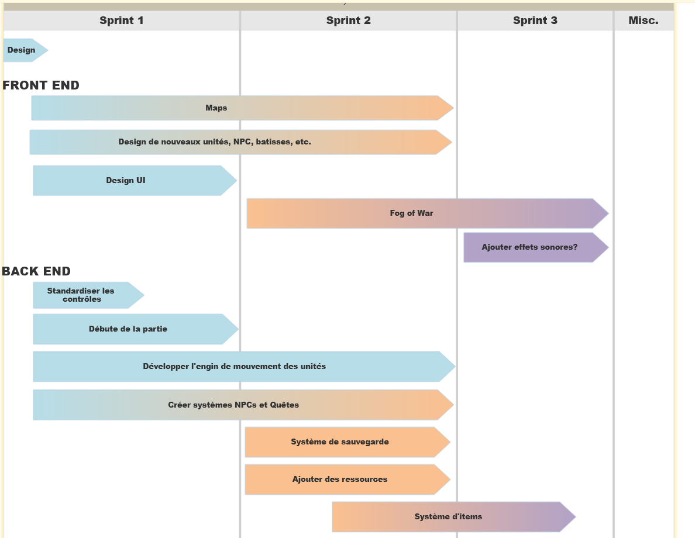
TO DO | Détails | Front/Back-end | Sprint | Priorite
Standardiser les controles | Assigner clique droit, clique gauche, etc. aux contrôles standards au RTS existants | Front | 1 | Élevé
Debut de la partie | Choisir race, spawn areas, contexte du jeu... | Back | 1 | Élevé
Changer le UI | Mettre à jour les panels et labels pour créer une apparence plus standardisé, allez avec un interface plus haut/bas au lieu du haut/droit présent. | Front | 1 | Élevé
Creer la map | Nicolas magic | Front | 1 | Élevé
Creer des NPC et interface de quêtes | Interface pour accepter et compléter des quêtes, consulter les quêtes en cours. Créer des camps ennemis qui font partis de ces quêtes, ou des NPCs qui donnent les quêtes ( à déterminer ) | Back | 1 | Élevé
Développer l'engin de mouvement des unites | Faire en sorte qu'ils puissent contourner les obstacles (batisses, lacs, forets, etc) | Back | 1 | Élevé
Système de sauvegarde | Etat du jeu, resources par joueur, | Back | 2 | Moyen
Ajouter Fog of war | -Visibilite de la map | Back/Front?? | 2 | Moyen
Ajouter resources? | Different types de metals, huile(?), nourriture, bois etc | Back(quantité/utilité)/Front(visuel) | 2 | Moyen
Systeme d'items | -Inventaire, item objects | Back | 2 | Moyen
Ajouter son | Système de sons spécifique a chaque unité dans le jeu | Front | 3 | Bas
Ajouter pouvoirs racials | faire en sorte que chaque race a des abilité, pouvoir, defence specifique a sa race. les pouvoirs initials ne doivent pas avantage certaine race par rapport au autres. (pouvoir a determiner) | Front(affichage des abilités)/Back-end(création des pouvoirs, balancement entre pouvoir) | 3 | Bas

Choses à Refactoriser :

 | - Génération de la carte ne peut pas se faire aléatoirement: les joueurs nécessitent des emplacements spécifiques de départ, les ressources doivent être placer de facon stratégiques pour atteindre un but central.
 | - Changer les raccourcis des contrôles pour être conformes aux contrôles standards

Graphique
